상품제안서
상단 망사 배색 벙거지 챙모자 | 상품코드: S27173

 |  |  |  |  |  |  | 02-713-8555 | www.synergygift.co.kr
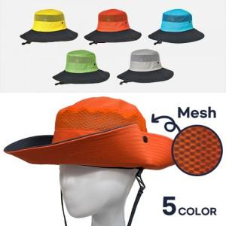

【상세/제작정보】 | <p><span style="background-color: rgb(255, 255, 255); font-family: dotum; font-size: 13px;">주문 기본수량 100ea (</span><span style="background-color: rgb(255, 255, 255); font-family: dotum; font-size: 13px;">소량주문 불가)</span><span style="background-color: rgb(255, 255, 255); font-family: dotum; font-size: 13px;">​</span></p>

【인쇄/포장옵션】 | 실크, 자수 / 벌크

【공급단가】 | 수량 | 100~ | 300~ | 500~ | 1,000~ | 3,000~
*VAT별도 | 단가 | 12,350원 | 12,060원 | 11,680원 | 11,110원 | 10,730원

【상품 URL】 | https://www.synergygift.co.kr:443/src/goods_detail.php?gdno=27173

